Sheet1 (2)
申购合同
供方：上海汭洐 |  |  |  |  |  |  | 合同标号： |  | WSJ20251122-1
需方：威斯嘉服装有限公司 |  |  |  |  |  |  | 签订点： | 广东佛山顺德均安镇畅兴工业区均益路9号4楼
产品名称，规格，数量，金额 |  |  |  |  |  |  | 签订时间： |  | 2025-11-22 |  |  |  |  |  | 出货日期 2025-12-2
客户 | 款号 | PO | 货品名 | 内容 | 订单数量 | 码数 |  |  |  |  |  |  |  |  | 需订数量 | 损耗
 |  |  |  |  |  | 4 | 6 | 8 | 9 | 10 | 11 | 12 | 14 | 16
利丰 | 178635 | 178635 |  | WIDE LEG | 4051 |  | 配003绳仔 |  |  |  |  |  |  |  |  | 2%
 | 绿洲蓝 | 304 | 纸质吊牌 | 10 |  |  | 普通内长 |  |  |  |  |  |  |  | 4120
 |  |  | 纸质腰卡 | MID RISE |  |  | 362 | 620 | 239 | 790 | 345 | 950 | 540 | 274 | 4120
 |  |  |  | FULL LENGTH
利丰 | 178635 | 1545521 |  | WIDE LEG | 2964 |  | 配003绳仔 |  |  |  |  |  |  |  |  | 2%
 | 洗水黑 | 872 | 纸质吊牌 | 10 |  |  | 普通内长 |  |  |  |  |  |  |  | 3014
 |  |  | 纸质腰卡 | MID RISE |  |  | 238 | 496 | 162 | 592 | 239 | 690 | 410 | 187 | 3014
 |  |  |  | FULL LENGTH

备注 | 要10码30套样板，
部门 |  |  | 跟单 梁珍
购品种类型
订购原因： |  |  | 挂牌
申购人签名
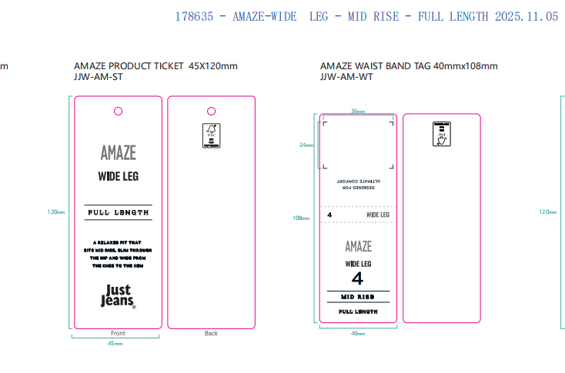
主管签名

